상품제안서
스마트코비 충전식 젤타입 핸드워시 자동 디스펜서 | 상품코드: S40194

 |  |  |  |  |  |  | 02-713-8555 | www.synergygift.co.kr
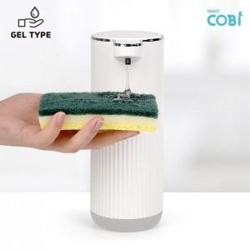

【상세/제작정보】

【인쇄/포장옵션】 | 레이저 / 포장지포장

【공급단가】 | 수량 | 20~ | 50~ | 100~ | 500~ | 1,000~
*VAT별도 | 단가 | 17,100원 | 16,100원 | 16,550원 | 14,600원 | 14,300원

【상품 URL】 | https://www.synergygift.co.kr:443/src/goods_detail.php?gdno=40194

